Sheet1
tpos 文件

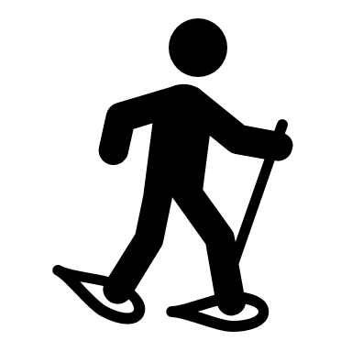



 | 1 为什么加给角色加入包围盒， 实时为了更精准控制动作范围，达到优化裁剪的的目的。

 | 2 加包围盒怎么加，角色去掉所有位移动画 ，运动的最大范围。

 | 3 现阶段是直接给 tpos 加一个 绿色的包围盒，但是不知道动作具体范围 ，就出现了不准确现象

 | 4 改善，遍历所有动作，ling选择集合中的集合体，计算每帧模型顶点的最大最小范围/

 | 5 黄色部分对于裁切影响不是很大，所以其实这部分是可以 忽略掉的，处理的方法是
 |  | 1 制作模板时候，要对于一些顶点做特殊记录处理。
 |  | 2 在每帧循环部分， 就是要去掉，前面标记的点部分， |  |  |  | 这里加要处理的点
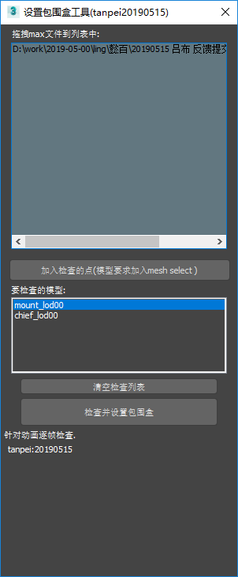
 |  | 4 最后给每个文件 跟进最大最小， 设置包围盒，
 |  | 5 就是最后写info 部分， 要根据每个max文件的 最大最小来写info 数值，

拖入要处理max文件

 |  |  |  |  | 包围盒有肯能是两个模型，需要特殊处理一下。
 |  |  |  |  | 加入mesh 名称： 点
 |  |  |  |  | mesh 名称 ：点
加入检查(要检查模型加入mesh select )
 |  |  |  |  | 制作成xml 保存，前20 个字符，？

这里是以名称开头进行表示
后台保存xml 数据就好
运行要每个文件进行检查

 |  |  |  |  | 1 会先设置动画的时间范围，
 |  |  |  |  | 2 然后每帧检查，加入的顶点
检查并设置包围盒
 |  |  |  |  | 最后还是简化， 加入配置需要xml 进行配置

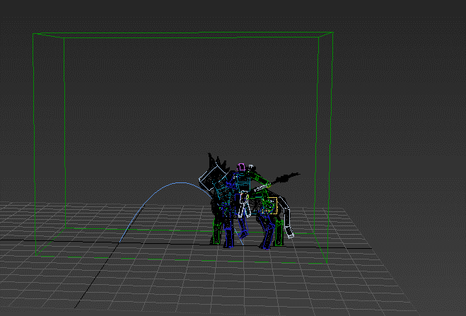

 |  |  |  |  |  |  | 设置是对的， 但是需要box 偏移一下

最后工具完成。

具体的工作流程：
设置检查的点
循环设置
循环设置

对于有skin的模型，加mesh sllect
，给模型配置好，名称和对应的顶点，
保存成 key = val 形式， 以xml 来保存
循环 要检查的max 文件 ，跟进设定点， 设置关键帧范围--每帧
计算最大最小数据，
最后高度小于0 = 0 包围盒不设置
低于地下部分，
计算最大 最小，设置 box
给定偏移数值
循环有box 的文件， get数据
设置info 的max 数据
最后输出info 给程序使用

box设置“
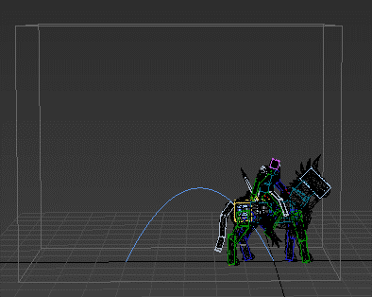
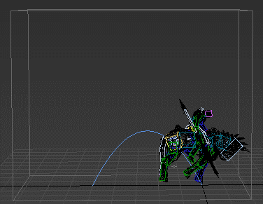
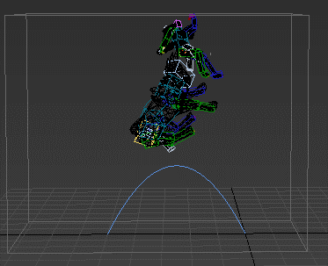
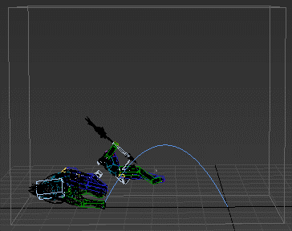

具体使用：
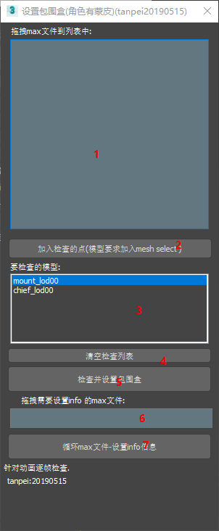

 |  |  | 说明设置包围盒流程：
 |  |  |  | 1 拖入有设置的 动画文件， 是一套动画
 |  |  |  | 2 打开其中一个max文件， 在要检查的skin模型上加入 mesh select 选择要检查的极限点，点击加入
 |  |  |  | 3 测试这里会显示出来要检查项目
 |  |  |  | 5 点击批量设置， 会对每个文件精确计算，并设置包围盒
 |  |  |  | 4 如果检查其他文件， 之前的这是可以清除，

 |  |  | 说明设置info 流程：
 |  |  |  | 1 拖入已经设置好的 box 碰撞盒子的max文件 一套动画系
 |  |  |  | 6 拖入要设置info 的max文件， 工具会检查没有info 节点会创建
 |  |  |  | 7 点击设置， 会循环1里面的max文件，收集碰撞体信息收集，然后设置给 6 里面的文件

脚本工具入口是： set_bounding_box

工具直接不能是哟个， 文件的 pyc_inscript 其实就是filein 需要自己修改

